Hoja1
 | Ficha De Seguridad

Riesgos Laborales |  | Equipo De Trabajo Evaluado |  | Localizacion
 |  |  |  | Taller 3
1.Desmembramiento de partes del cuerpo (Manos). |  | 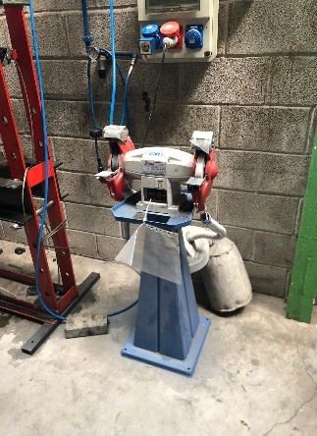

2.Proyeccion de Trozos de la muela.
 |  |  |  | Medidas Preventivas Y Correctivas Durante El Trabajo
3.Caída de objetos. |  |  |  | 1.Todas las muelas deben ser manipuladas con cuidado, evitando que caigan, choquen o sufran golpes.

4. Aplastamiento y deformaciones. |  |  |  | 2.Hay que evitar que se moje.

5. Rotura Termica |  |  |  | 3.Hacer una prueba de sonido, ya que puede emitir mucho ruido.

 |  |  |  | 4. Se debera inspeccionar diariamente los ejes, platos etc para su correcto uso.

Medidas Antes De Trabajar |  | Esmeriladora
1. Al iniciar la maquina se dejara reposar un minuto.
 |  | Normativa Aplicada
2. Habilitar medios que eviten insertar las manos. |  | (FNS 019. UPC). | ITC–BT–29

3. Comprobar que la maquina esta en perfectos estados para poder ser usada. |  | Anexo II.11. RD 1215/1997 11. | ITC–BT–30

 |  | EPIS

 |  | 1. Proteccion para las manos

 |  | 2. Equipo para proteger la cara de proyecciones.

